Ponderación ejes
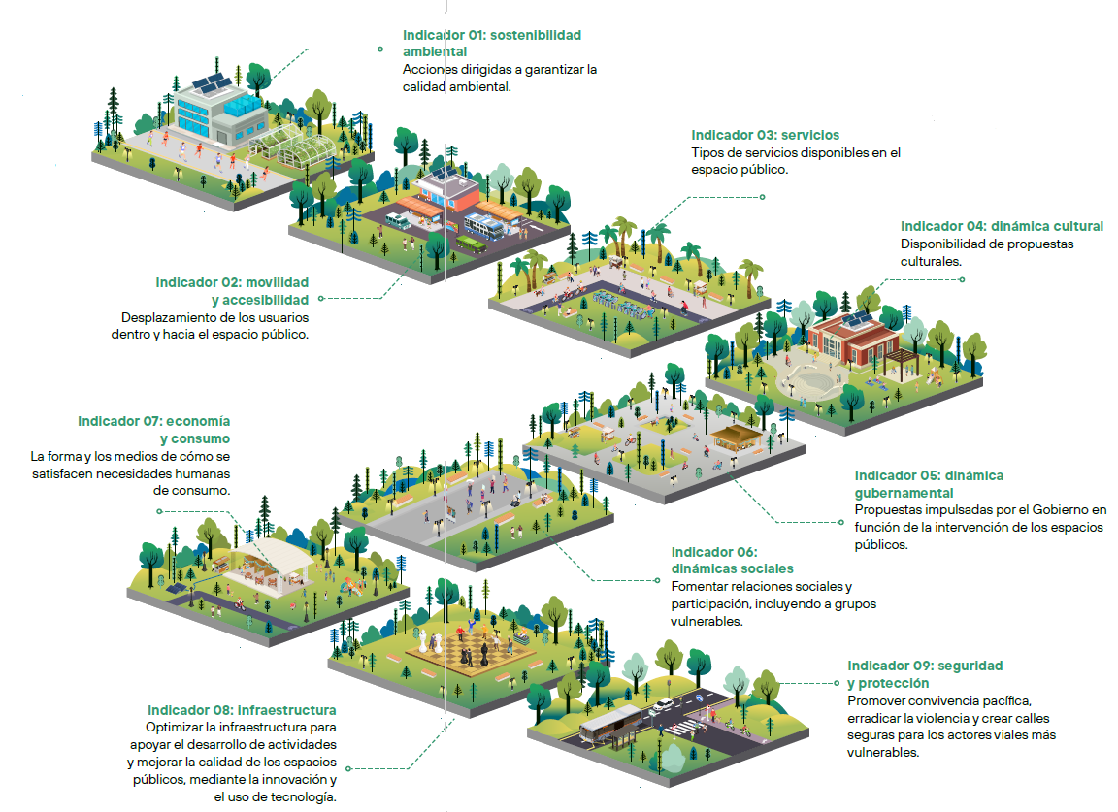
PONDERACIÓN de los ejes de HABITABILIDAD de la evaluación
Configure la ponderación de los ejes en la pestaña correspondiente, basándose en su criterio, experiencia y el contexto local del proyecto. Considere la relevancia de cada eje en las agendas de política pública locales y regionales.
No. | Eje de evaluación | Peso del evaluador | Ponderación
1 | * sostenibilidad ambiental | 8 | 18%
2 | movilidad y accesibilidad | 7 | 13%
3 | servicios | 6 | 11%
4 | dinámica cultural | 4 | 7%
5 | dinámica gubernamental | 6 | 11%
6 | dinámicas sociales | 6 | 11%
7 | economía y consumo | 3 | 5%
8 | infraestructura | 5 | 9%
9 | seguridad y protección | 8 | 15%
 |  | TOTAL | 100%
* Independientemente del puntaje otorgaro por el evaluador, el eje de sostenibilidad ambiental incluye puntos extra en su fórmula por alineación con la taxonomía verde de CAF
 | Visita aquí la Guía de intervenciones en espacios públicos | Visita el manual de Taller de espacios publicos | Visita la Web de espacios públicos de CAF

Servicios
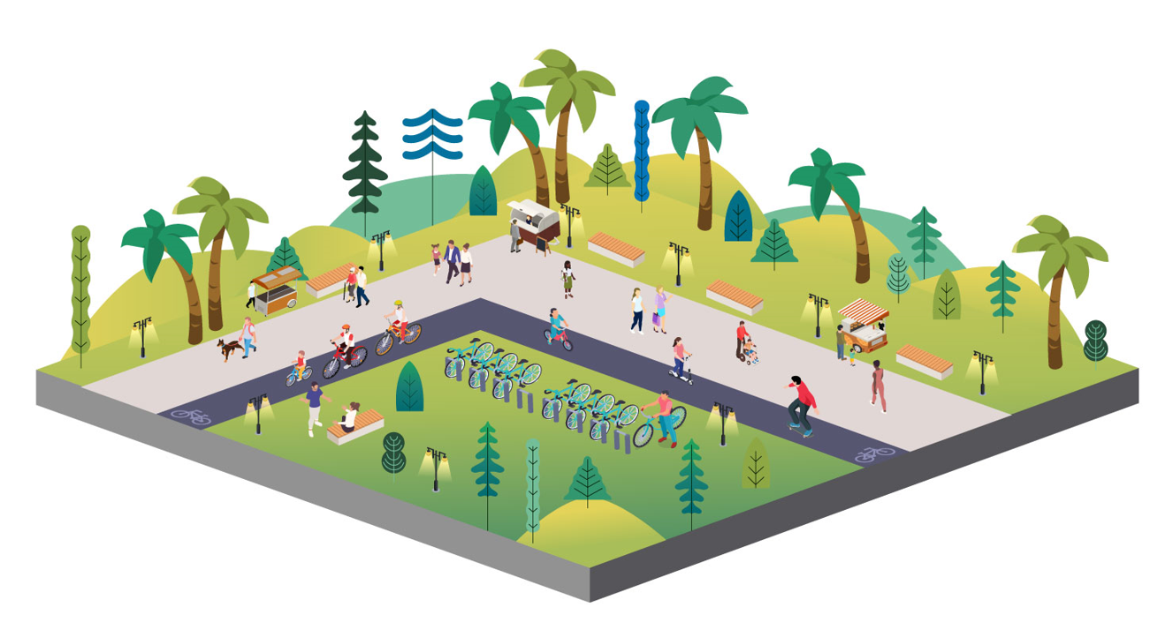
Ponderación de los criterios del eje de SERVICIOS |  |  | Ponderación del eje
Tipos de servicios disponibles en el espacio público para la población. Asigne pesos a los criterios de este eje temático según su criterio y contexto local. La ponderación de los pesos de cada criterio se calculan considerando la ponderación del respectivo eje. |  |  | 11%
No. | Criterio de evaluación | Peso del evaluador | Ponderación del criterio
3.1 | Espacios de usos múltiples: espacio con áreas para actividades diversas, atendiendo las necesidades de todos los usuarios, incluyendo niños y cuidadores. | 4 | 5%
3.2 | Estancia y socialización: el proyecto incluye servicios para la recreación, el encuentro social, la permanencia y el disfrute de las personas en las diferentes etapas de vida cotidiana. | 4 | 5%

Dinámica gubernamental
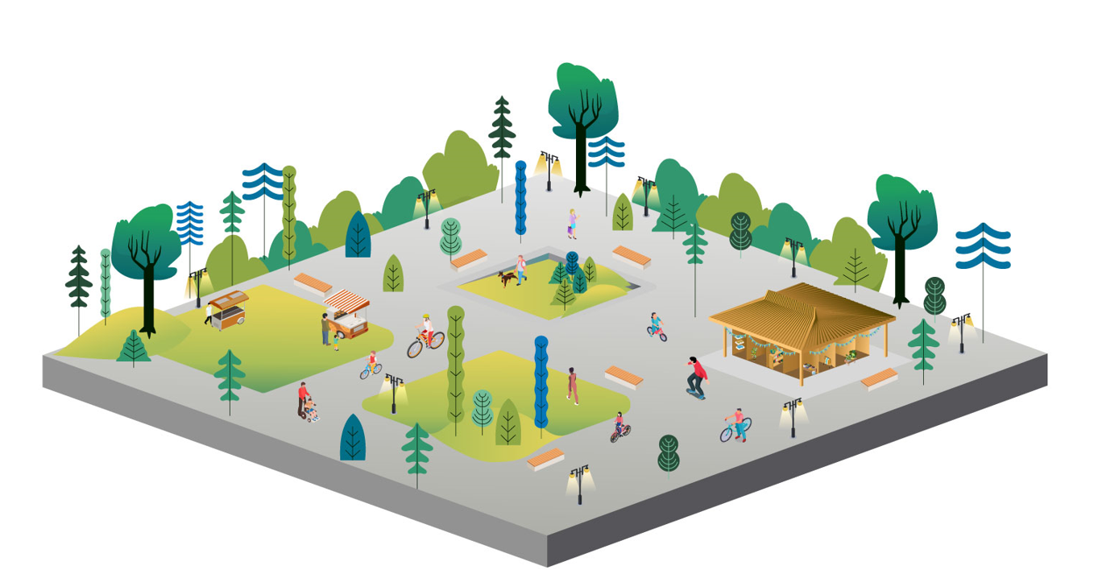
Ponderación de los criterios del eje de DINÁMICA GUBERNAMENTAL |  |  | Ponderación del eje
Propuestas de intervención impulsadas por el gobierno local o por la misma gobernanza creada por la comunidad y los actores del espacio público. Asigne pesos a los criterios de este eje temático según su criterio y contexto local. La ponderación de los pesos de cada criterio se calculan considerando la ponderación del respectivo eje. |  |  | 11%
No. | Criterio de evaluación | Peso del evaluador | Ponderación del criterio
5.1 | *Espacio público recalificado: considera intervenciones para recalificar, restaurar, revitalizar y revalorizar áreas específicas. | 4 | 5%
5.2 | Participación comunitaria: incluye procesos comunitarios en la planificación y ejecución del proyecto donde las personas sin importar sus diferencias puedan intervenir con sus opiniones. | 5 | 5%
* Independientemente del puntaje otorgaro por el evaluador, algnos criterios incluyen puntos extra en su fórmula por alineación con la taxonomía verde de CAF

Resultados
RESULTADOS DE HABITABILIDAD del espacio público evaluado
A continuación se despliega el puntaje de HABITABILIDAD del espacio público del proyecto evaluado. De igual forma los resultados se analizan mediate una gráfica multicriterio que muestra cómo se configura el proyecto según los ejes y criterios ponderados en línea con la Guía para Intervenciones en el Espacio Público y la Estrategia de Espacios Públicos de Calidad de CAF.
No. | Eje de evaluación | Puntaje del proyecto | Puntajes por eje de Habitabilidad | Habitabilidad según ejes y criterios evaluados
1 | sostenibilidad ambiental | 0.40 | 2.19
2 | movilidad y accesibilidad | 0.24 | 1.90
3 | servicios | 0.22 | 2.00
4 | dinámica cultural | 0.10 | 1.43
5 | dinámica gubernamental | 0.22 | 2.00
6 | dinámicas sociales | 0.22 | 2.00
7 | economía y consumo | 0.08 | 1.38
8 | infraestructura | 0.25 | 2.80
9 | seguridad y protección | 0.33 | 2.29
TOTAL PUNTAJE DEL PROYECTO |  | 2.06
menos de 1,4: espacio público con malas condiciones de habitabilidad entre 1,5 y 2,4: espacio público con condiciones de habitabilidad intermedias entre 2,5 y 3: espacio público con condiciones de habitabilidad óptimas

